상품제안서
크로커다일 60 베이직암막코팅 장우산 | 상품코드: F09229

 |  |  |  |  |  |  | 02-412-0044 | www.easy1.co.kr
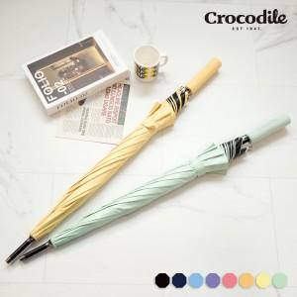

【상세/제작정보】 | 손잡이 인쇄 기준입니다. ※원단 인쇄 별도 문의 바랍니다.(추가비용 발생)

【인쇄/포장옵션】 | 실크 / 포장불가능

【공급단가】 | 수량 | 100~ | 300~ | 500~ | 1,000~ | 3,000~
*VAT별도 | 단가 | 9,100원 | 8,770원 | 8,450원 | 8,120원 | 7,800원

【상품 URL】 | https://dev.easy1.co.kr:443/src/goods_detail.php?gdno=9229

